Sheet1
 |  | 2014/9/吉日

横浜ラグビースクール応援協賛会『振込取扱票』記入方法

横浜ラグビースクールの活動を応援いただきありがとうございます。
振込取扱票は最寄りの郵便局にございますので、ご面倒ですが下記の通りご記入
いただきお振込をお願いいたします。

記

■振込取扱票記入方法
① | 口座記号と口座番号をご記入下さい。
 | 口座記号：00160-4
 | 口座番号：441951
② | ご協賛いただける金額をご記入ください。
③ | 加入者名に「横浜ラグビースクール応援協賛会事務局」とご記入下さい。
④ | 是非、横浜ラグビースクールの応援メセージをご記入下さい。
⑤ | 住所、氏名等連絡先をご記入ください。

■その他
振込取扱票はATMでもお取扱いできます。

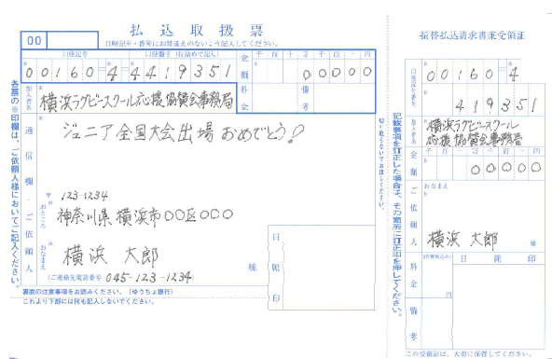

①
②
①

③

④
③

②
⑤

⑤

